耐高温材料小通风梳样品
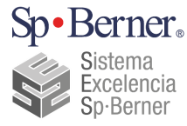 |  | FORMULARIO SES SES表单 | 品质部测试报告Testing Report |  |  |  | Fecha última revisión: 最近修订日期 | 2015-03-29
 |  |  |  |  |  |  | Nº Revisión: 修订编号 | B0
 |  | LÍDER PROPIETARIO DE ESTE MÉTODO SES: 该项SES负责人 |  |  | Nombre del líder 张小玲 |  | SES-03-481-0025

测试日期 Fecha： |  | 2019-06-21 |  | 接收部门 Reportar a ：

问题点 Problema： |  | 3款耐高温材料（PC、777E、777B）的小通风梳样品检验 Los ensayos de 3 tipos de material

● 测试目的 Motivo de prueba：
 | 确认3款耐高温材料（PC、777E、777B）的小通风梳样品的耐高温效果，以及是否满足其它品质要求 Confirma la resistencia al calor de las muestras de3 tipos de materiales (PC, 777E y 777B) y si cumplen con otros requisitos de calidad
● 测试内容：Prueba
一，植毛针拉力测试 ：将样品用拉力机进行测试，确认植毛针的拉力是否可以满足≥20N的标准Prueba de tracción de la aguja de implantación: la muestra se somete a una máquina de tracción para verificar si la fuerza de tracción cumple 20N o más
 | 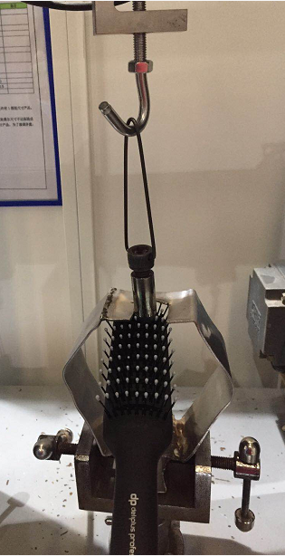 测试方法 示意图 :
测试结果 ：
二，耐高温测试 ：将产品固定在电吹风测试治具上，吹风机的风口对准小通风梳植毛部位，将电吹风开热风最高档位，测试5分钟后，确认小通风梳是否有变形？小通风梳的梳针是否可以用手拔掉？（吹风机功率 ：2400W ）Prueba de resistencia al calor: fijación del producto en el dispositivo de prueba del secador, alineación del secador en el lugar del ventilación del esqueleto,ajusta el secador en la posición de aire caliente.¿Confirma si está deformado después del trabajo de 5 minutos del secado?¿Confirma si se puede sacar la fibra después del trabajo de 5 minutos del secador?(potencia del secador: 2400W)
测试 示意图
 | 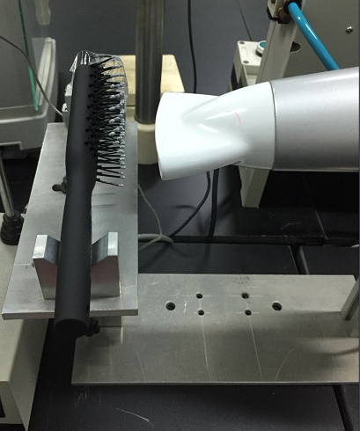 1：测试方法 示意图 ：
 | 2：测试结果 ：①PC材质的小通风梳目视有轻微变形，777E和777B材质的小通风梳针目视有明显变形；PC tienen una deformación visual leve y 777E y 777B tienen deformación visual significativa; ②PC材质的小通风梳梳针不能用手拔掉，777E和777B材质的小通风梳针可以用手拔掉。Esqueleto pequeño de PC no pueden ser desenchufadas con la mano, y los de materiales 777E y 777B pueden ser desenchufadas con la mano.
测试前后示意图
电吹风测试前
PC材料电吹风测试后
777E材料电吹风测试后
777B材料电吹风测试后
 | 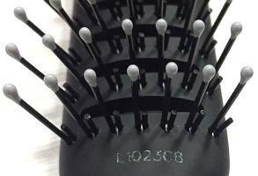 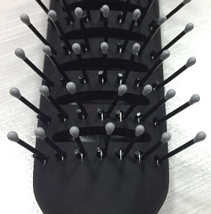 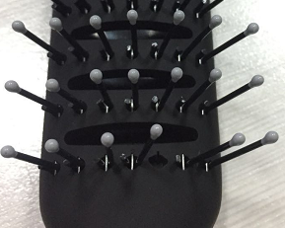 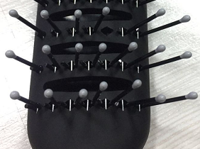
三，喷漆附着力测试：百格测试，3种材料的样品都OK. Prueba de aderencia a la pintura en spray: 3 tipos son OK
四，logo附着力测试：用3M胶带对logo进行测试，3种材料的样品都OK. Prueba de aderencia del logo: prueba del logo con cinta 3M y las muestras de los tres materiales están bien.

● 总结： 1，植毛针拉力：3款耐高温材料（PC、777E、777B）的小通风梳样品植毛针的拉力均OK Prueba de tracción de la aguja de implantación: 3 tipos son OK 2，耐高温测试：①PC材质的小通风梳目视有轻微变形，777E和777B材质的小通风梳针目视有明显变形PC tienen una deformación visual leve y 777E y 777B tienen deformación visual significativa; ②PC材质的小通风梳梳针不能用手拔掉，777E和777B材质的小通风梳针可以用手拔掉Esqueleto pequeño de PC no pueden ser desenchufadas con la mano, y los de materiales 777E y 777B pueden ser desenchufadas con la mano. 3，喷漆附着力和logo附着力：3款耐高温材料（PC、777E、777B）的小通风梳样品均OK Adherensia de pintura y de logo: 3tipos son OK
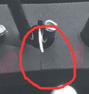
 |  | 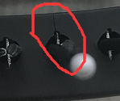 |  |  |  | Tester ： Ella zhang
 |  |  |  |  |  | Sp·Berner Industrial Limited

